Estadísticas
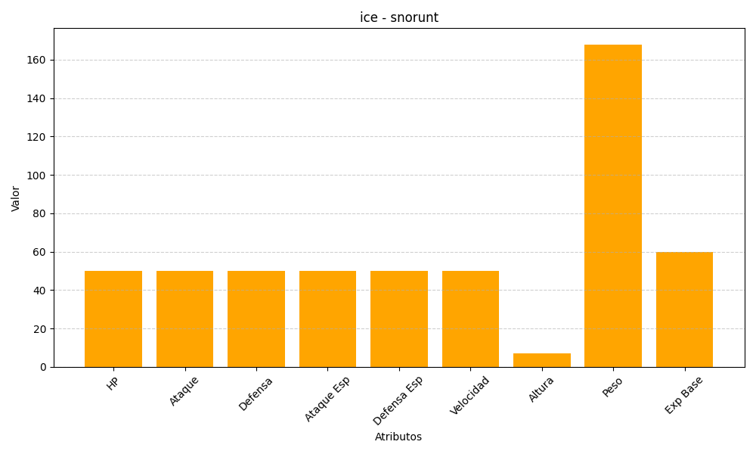
ID | Nombre | Tipo | HP | Ataque | Defensa | Ataque Especial | Defensa Especial | Velocidad | Altura | Peso | Experiencia Base
361 | snorunt | ice | 50 | 50 | 50 | 50 | 50 | 50 | 7 | 168 | 60

